รายงานการใช้งบ
รายงานผลการใช้จ่ายงบประมาณ สถานีตำรวจภูธรเมืองแพร่
ประจำปีงบประมาณ พ.ศ. 2568 ไตรมาสที่ 1 (ต.ค.67-ธ.ค.67) และ ไตรมาสที่ 2 (ม.ค.68-มี.ค.68)
ข้อมูล ณ วันที่ 31 มีนาคม 2568
ที่ | ชื่อ / โครงการ / กิจกรรม | ผลการดำเนินการ | งบประมาณที่ได้รับ | ผลการเบิกจ่าย | คิดเป็นร้อยละ | ระยะเวลาดำเนินการ | ปัญหา/อุปสรรค
 |  |  |  |  |  |  | แนวทางการแก้ไข
1 | โครงการสลายโครงสร้างเครือข่ายผู้มีอิทธิพล | อยู่ระหว่างดำเนินการเบิก-จ่าย | 39,000.00 | 39,000 | 100.00 | ต.ค.67 - มี.ค.68 | ไม่มีปัญหาและอุปสรรค
 | ที่เกี่ยวข้องกับยาเสพติด (9 เดือน)

2 | การสกัดกั้น ปราบปราม การผลิตการค้ายา | บรรลุเป้าหมาย | 7,950.00 | 7,950.00 | 100.00 | ต.ค.67 - มี.ค.68 | ไม่มีปัญหาและอุปสรรค
 | เสพติด(สลายโครงสร้าง/Heart Land/ด่าน
 | ยาเสพติด) (9 เดือน)

3 | ค่าตอบแทนล่วงเวลาทำการ | อยู่ระหว่างดำเนินการเบิก-จ่าย | 1,219,200.00 | 1,180,250.00 | 96.81 | ต.ค.67 - มี.ค.68 | ไม่มีปัญหาและอุปสรรค
4 | ค่าตอบแทนพยาน | อยู่ระหว่างดำเนินการเบิก-จ่าย | 143,600.00 | 12,000.00 | 8.36 | ต.ค.67 - มี.ค.68 | ไม่มีปัญหาและอุปสรรค
5 | ค่าตอบแทนนักจิตวิทยา | อยู่ระหว่างดำเนินการเบิก-จ่าย | 29,700.00 | 2,000.00 | 6.73 | ต.ค.67 - มี.ค.68 | ไม่มีปัญหาและอุปสรรค
6 | ค่าตอบแทนค่าชันสูตรพลิกศพ | อยู่ระหว่างดำเนินการเบิก-จ่าย | 180,200.00 | 86,400.00 | 47.95 | ต.ค.67 - มี.ค.68 | ไม่มีปัญหาและอุปสรรค
7 | ค่าตอบแทนผู้ไกล่เกลี่ย | อยู่ระหว่างดำเนินการเบิก-จ่าย | 2,000.00 | - | - | ต.ค.67 - มี.ค.68 | ไม่มีปัญหาและอุปสรรค
8 | ค่าเบี้ยเลี้ยง ค่าเช่าที่พัก และค่าพาหนะ | อยู่ระหว่างดำเนินการเบิก-จ่าย | 99,600.00 | 36,180.00 | 36.33 | ต.ค.67 - มี.ค.68 | ไม่มีปัญหาและอุปสรรค
9 | ค่าซ่อมแซมยานพาหนะและขนส่ง | อยู่ระหว่างดำเนินการเบิก-จ่าย | 29,300.00 | 994.68 | 3.39 | ต.ค.67 - มี.ค.68 | ไม่มีปัญหาและอุปสรรค
10 | ค่าจ้างเหมาบริการ | อยู่ระหว่างดำเนินการเบิก-จ่าย | 64,800.00 | 4,400.00 | 6.79 | ต.ค.67 - มี.ค.68 | ไม่มีปัญหาและอุปสรรค
11 | ค่าใช้จ่ายในการส่งหมายเรียกพยาน | อยู่ระหว่างดำเนินการเบิก-จ่าย | 7,900.00 | - | - | ต.ค.67 - มี.ค.68 | ไม่มีปัญหาและอุปสรรค
12 | วัสดุสำนักงาน | บรรลุเป้าหมาย | 11,300.00 | 11,300.00 | 100.00 | ต.ค.67 - มี.ค.68 | ไม่มีปัญหาและอุปสรรค
13 | วัสดุเชื้อเพลิงและหล่อลื่น | บรรลุเป้าหมาย | 1,905,000.00 | 1,905,000.00 | 100.00 | ต.ค.67 - มี.ค.68 | ไม่มีปัญหาและอุปสรรค
14 | วัสดุจราจร | บรรลุเป้าหมาย | 8,100.00 | 7,918.00 | 97.75 | ต.ค.67 - มี.ค.68 | ไม่มีปัญหาและอุปสรรค
15 | วัสดุเครื่องแต่งกาย | บรรลุเป้าหมาย | 265,000.00 | 265,000.00 | 100.00 | ต.ค.67 - มี.ค.68 | ไม่มีปัญหาและอุปสรรค
16 | วัสดุอาหารผู้ต้องหา/ผู้ต้องกัก | อยู่ระหว่างดำเนินการเบิก-จ่าย | 53,100.00 | 21,608.00 | 40.69 | ต.ค.67 - มี.ค.68 | ไม่มีปัญหาและอุปสรรค
17 | ค่าสาธารณูปโภค | บรรลุเป้าหมาย | 83,400.00 | 206,485.13 | 247.58 | ต.ค.67 - มี.ค.68 | ไม่มีปัญหาและอุปสรรค
 | รวม |  | 4,149,150 | 3,786,485.81 | 91.26
พ.ต.ท.หญิง
(ศิริวรรณ เชียงทา) สว.อก.สภ.เมืองแพร่
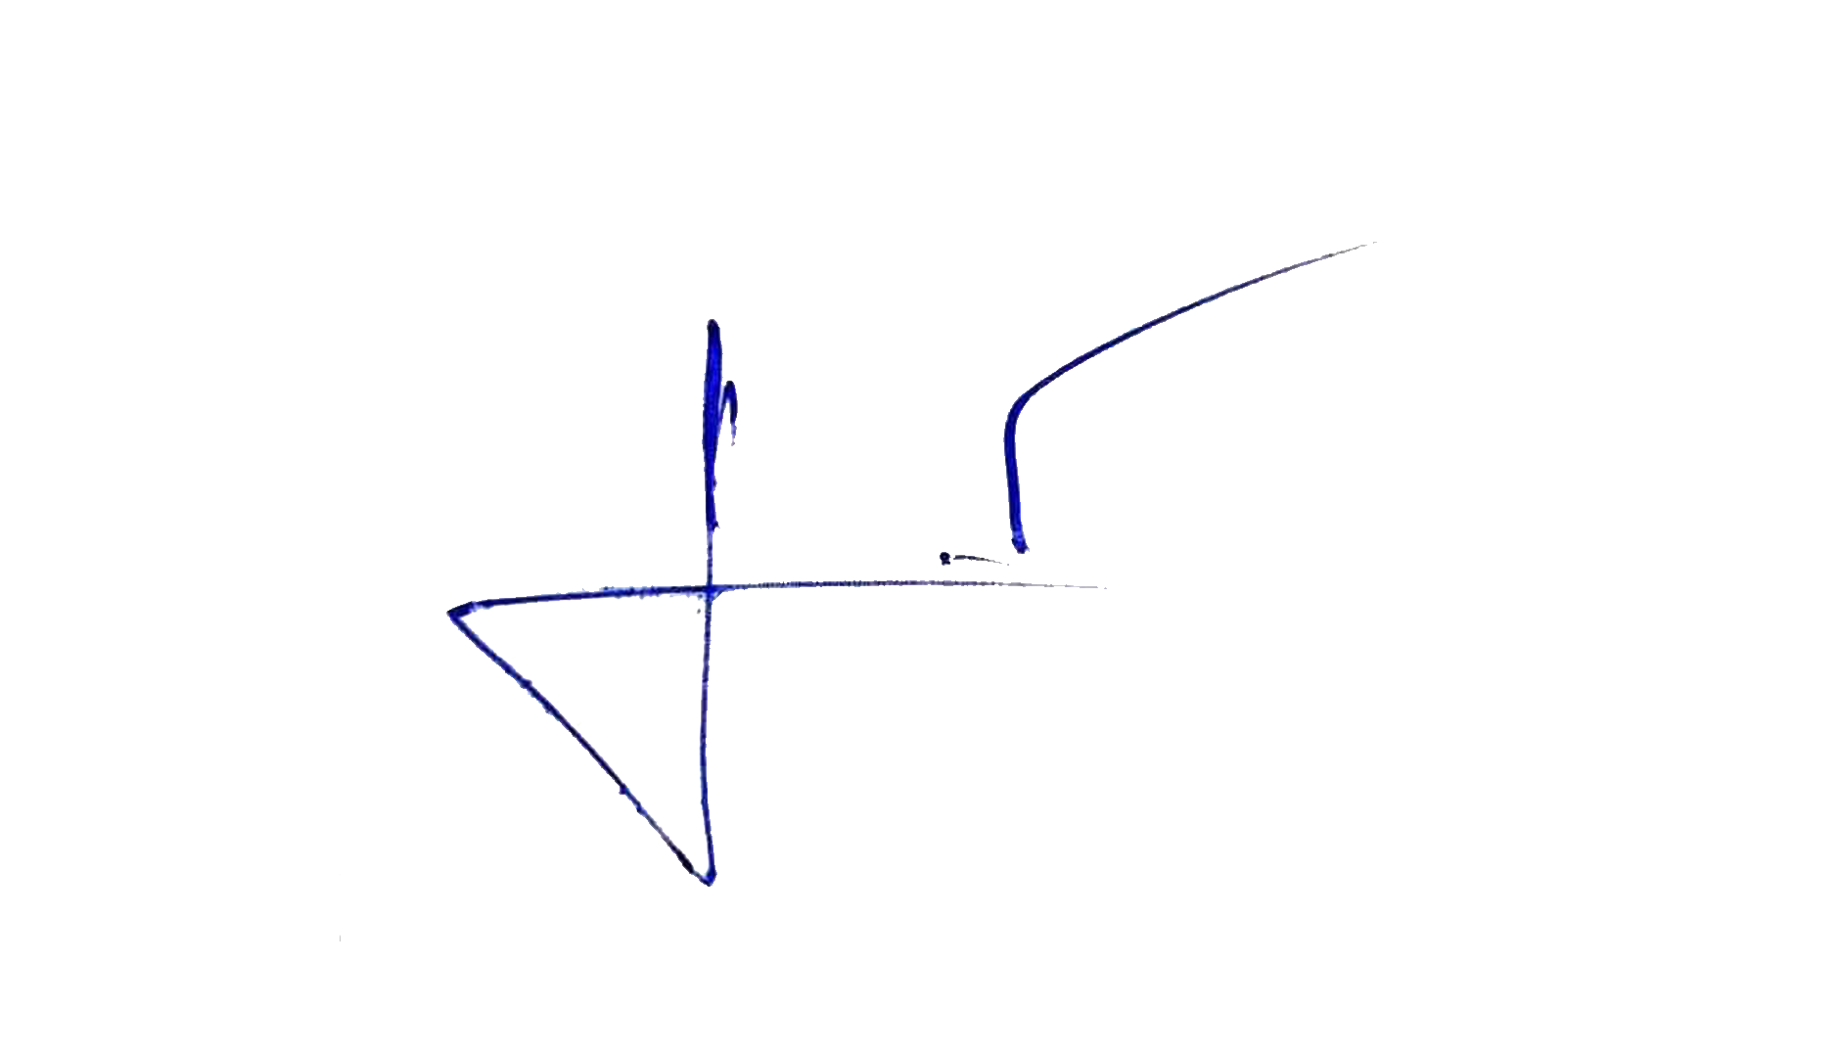

ตรวจแล้วถูกต้อง
พ.ต.อ.
(สุรชัย จันทรมณี) ผกก.เมืองแพร่

